Injection Molding Unit Controll
0 | 機型(MODEL) | MX1-300 / V8800 | MX1-500 | MX1-700 | MX1-900
1 | 供貨狀態
2 | 機台應用 | 油壓: 單色射出機 | 油壓: 雙色射出機 | 油壓: 三色射出機 | 油壓: 多色射出機
3 | 操作單元(HMI) | X86 800Mhz
4 | 顯示螢幕(LCD) | 10/12/15 吋 TFT LCD (可觸控)
5 | 面板按鍵(KEY) | 128 KEY
6 | HMI 串口(HMI PORT) | 2接口
7 | 檔案儲存(USB) | 2組
8 | 作業系統(O.S) | Linux
9 | 圖控工具(HMI TOOLS) | WCAD
10 | 控制單元(CONTROL UNIT) | ARM A8 500MHz
11 | 控制週期(CONTROL SCAN) | 0.5 ms
12 | 溫度控制(TEMPERATURE CONTROL) | 12段溫控(PNP) | 24段溫控(PNP) | 24段溫控(PNP) | 36段溫控(PNP)
 |  | 0.3Sec內
 |  | 控制精度 : ±0.2℃
13 | 位置電尺(LPM) | 4組, 16 Bits | 6組, 16 Bits | 8組, 16 Bits | 12組, 16 Bits
 |  | 0 ~ +10 V
14 | 壓力感測(P SENSOR) | 4組, 16 Bits | 6組, 16 Bits | 8組, 16 Bits | 12組, 16 Bits
 |  | 0 ~ +10 V
15 | 磁性尺-SSI(預留不上件) | 2組,24 Bits | 4組,24 Bits
 |  | Gray code(格雷碼)
16 | 射出曲線顯示(CURVE) | 有(立即顯示)
17 | 比例閥控(P/Q VALVE) | 8組 , 16 Bits | 12組 , 16 Bits | 16組, 16 Bits | 24組, 16 Bits
 |  | 0 ~ ±10 V
20 | 擴展數量(EIO) | I/O -> 每塊32/32, 可擴至2塊 64/64 | I/O -> 每塊32/32, 可擴至5塊 160/160
21 | 控制串口(CU PORT) | CU <-> HMI(Ethernet)
 |  | CU <-> TEMP.(RS485)
 |  | CU <-> I/O(SPI)
22 | 機控工具(MCT) | MVLAD/FAMA PP
23 | 節能系統(ESS) | 有
24 | 生產管理(PIS) | 有
25 | ESS DVP卡 | 有
26 | 熱澆道控制(HOT RUNNER) | MT-12熱澆道控制卡, 最多可連結8塊共96段控制
27 | 壓力傳感器 | SSI 250bar/ 0~10V
28 | 電子尺 | GEFRAN LT/PK 系列
29 | 機型(MODEL) | MX1-300 / V8800 | MX1-500 | MX1-700 | MX1-900

 | MX1-300機構配置示意圖 |  | MX1-500/700機構配置示意圖 |  | MX1-900機構配置示意圖

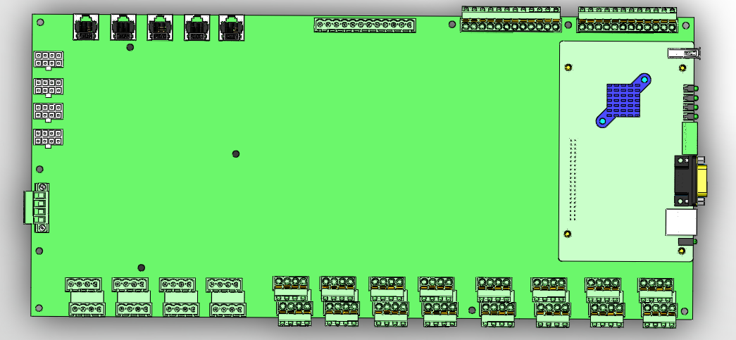
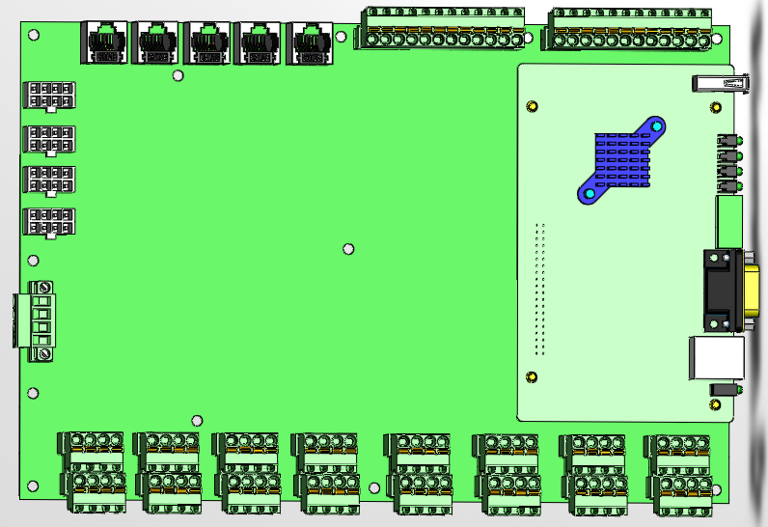

 | MX1系列

405mm
275mm

160mm

192mm

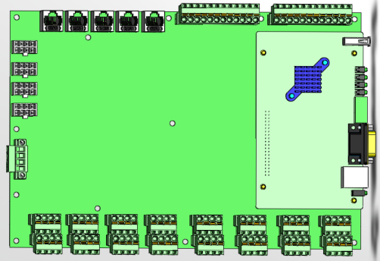

192mm



192mm

